Resumen
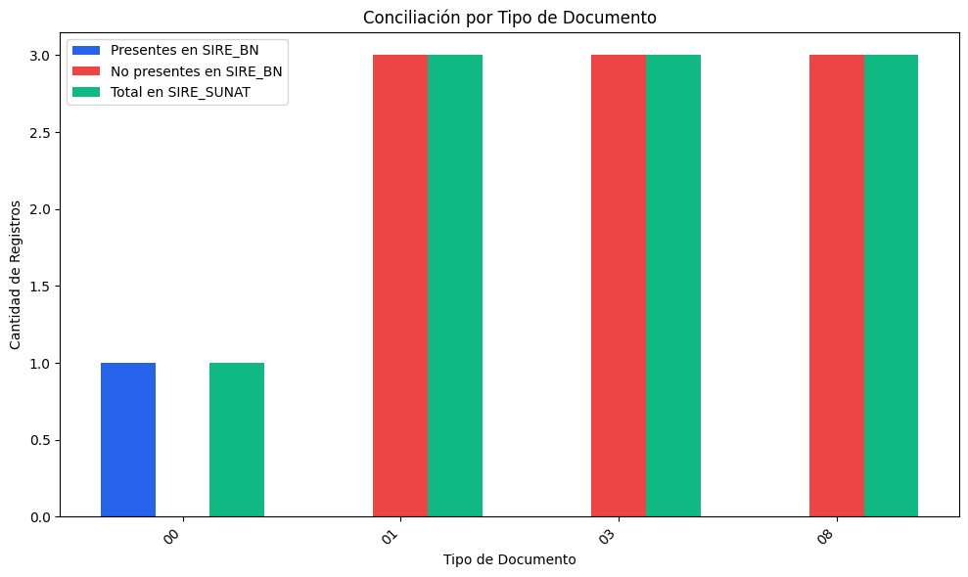
RESUMEN: REGISTROS DE SIRE_SUNAT
Tipo de Documento | Nombre de Tipo de Doc | Total en SIRE_SUNAT | Presentes en SIRE_BN | Coincidencia(%) | No presentes en SIRE_BN | Coincidencia(%)
00 | Sin tipo / Otros | 1 | 1 | 100.00% | 0 | 0.00%
01 | Factura | 3 | 0 | 0.00% | 3 | 100.00%
03 | Boleta | 3 | 0 | 0.00% | 3 | 100.00%
08 | Nota de débito | 3 | 0 | 0.00% | 3 | 100.00%
TOTAL |  | 10 | 1 | 10.00% | 9 | 90.00%

DESCRIPCIÓN DEL REPORTE:
Este reporte compara los comprobantes registrados en SIRE_SUNAT y SIRE_BN.
• Coincidencia (%): Porcentaje de registros que están en ambos sistemas.
• No coincidencia (%): Porcentaje de registros que faltan en uno de los sistemas.

